Sheet1
 |  | للطلب (مؤسسة وردة الحلويات للتجارة) الرياض تلفون (0112293200 - 0114530133)
 | الصورة | الإسم | الشد | تاريخ الانتهاء | الكمية
1 | 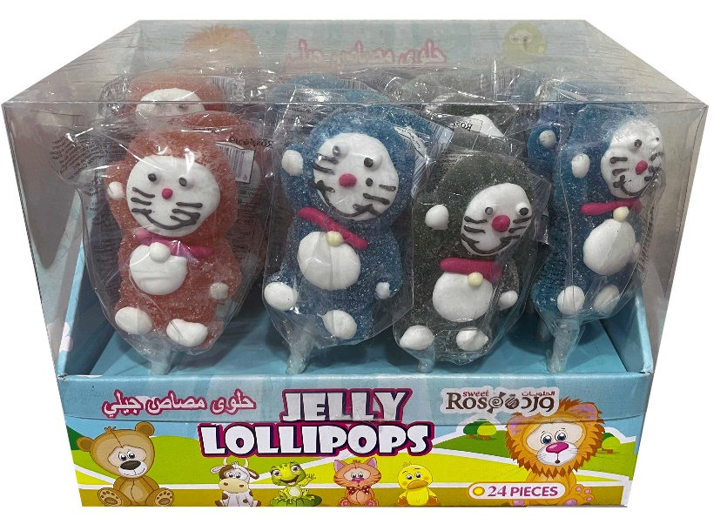 | مصاص جيلي دب 1 | 6X24X35G | 18/03/2023
2 | 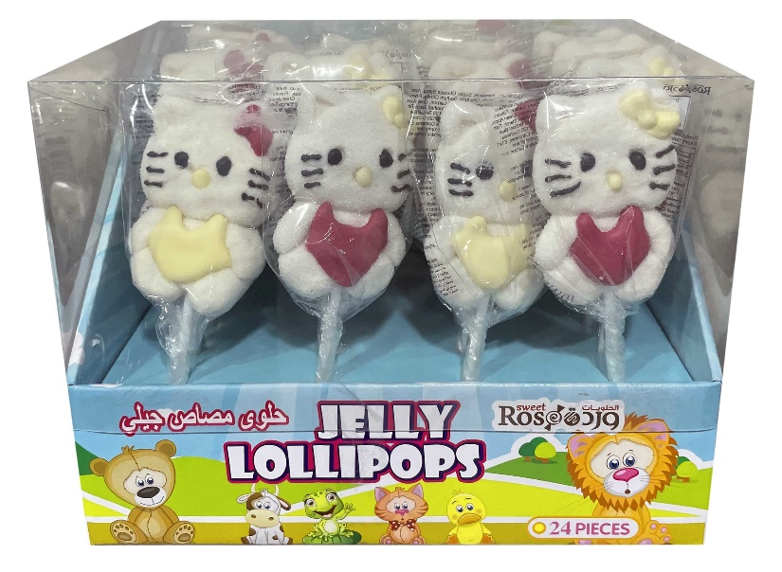 | مصاص جيلي هالو كيتي 2 | 6X24X35G | 18/03/2023
3 | 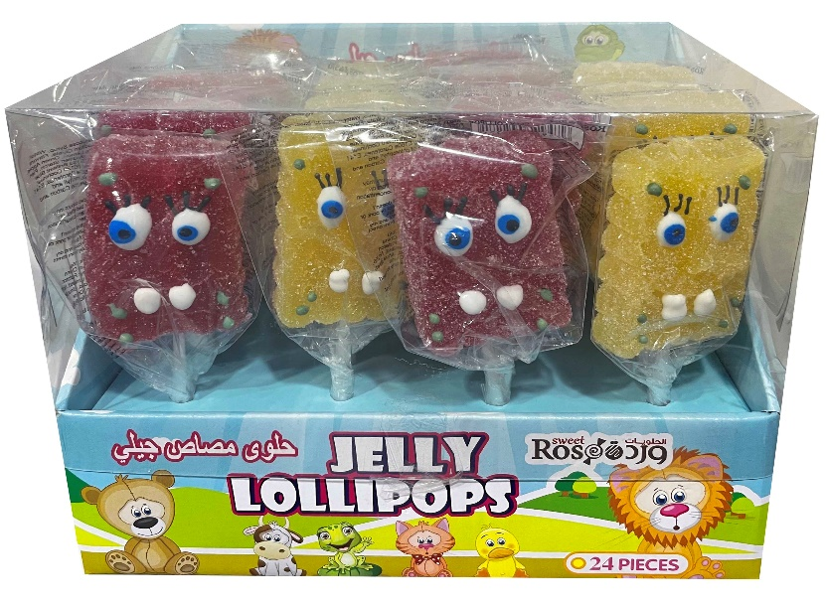 | مصاص جيلي سبونج بوب 3 | 6X24X35G | 18/03/2023
4 | 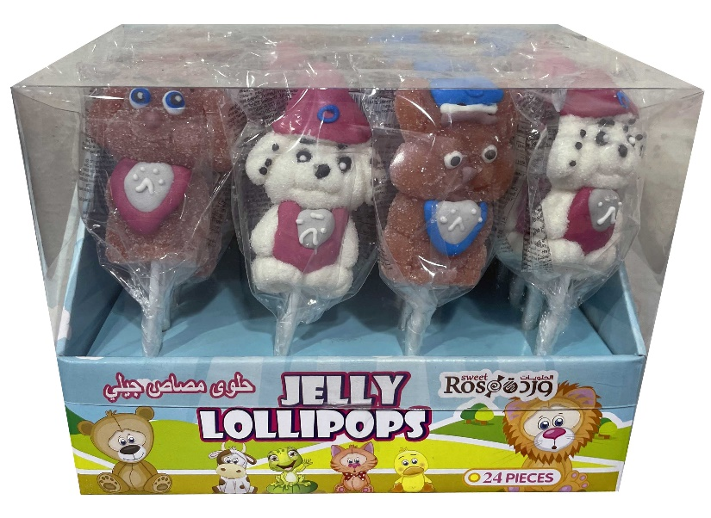 | مصاص جيلي كلب 4 | 6X24X35G | 18/03/2023
5 | 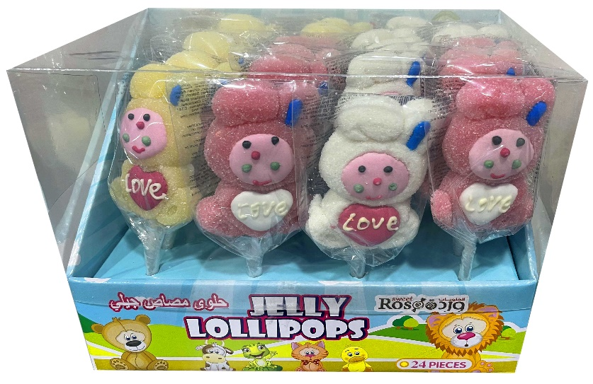 | مصاص جيلي أرنب 5 | 6X24X35G | 18/03/2023

